Накладная-№3
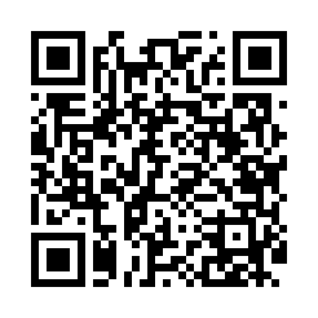
Номер товарно-транспортной накладной: |  |  | Торговый представитель: Kamol aka
Поставщик: Toshkent falcon fly 2 |  |  | Телефон торгового представителя: +998979626299
Дата отгрузки: 18.11.2025 |  |  | Контрагент: Dona zakass
Дата консигнации: |  |  | Адрес:
Доставщик: |  |  | Телефон:
Телефон доставщика:
Время заказа: 18.11.2025 10:52:39
№ | Штрих-код | Название товаров (работ,услуг) | Количество | Количество в кейсе | Цена | Сумма
 |  |  | 6 |  |  | 36.8
1 | 6920240023581 | Коврики напольные для ванной комнаты 50*60CM XP-23-58 | 4 | 4 шт. | 4.60 | 18.40
2 | 6920240023284 | Коврики напольные для ванной комнаты 80*120CM В большой каропке 30 шт XP-23-28 | 2 | 2 шт. | 9.20 | 18.40
Итого: 36.8$|->UZS: 460,000.00

